届出書作成フロー
届出書作成フロー
：作成後、工事1週間前にPPES担当者へ提出
工事受注

：作成後、工事日までにPPES担当者へ提出

工事計画書^{※1}
※1 工事計画書とは、
・社内情報に使用。（ラップ工事）
・1週間分の作業時間、工事エリア、作業場所、作業内容を日割りで記載する。

工事安全確認シート^{※2}
※2 工事安全確認シートとは、
・工事計画書の作業に対して危険源を洗い出す。

※3 リスク対策書とは、
・作業毎のリスク項目を洗い出す。
・危険源（危険作業）に対してのリスク対策を講じる。
・フォーマットは問わない。
リスク対策書^{※3}

※4 作業指示書とは、
・作業指示者が作業者へ指示する内容を記載。
・作業指示（手順）は可能なかぎり分解（細かく）し、作業毎のリスクと対策を明確にする。
・作業手順を周知、理解したことを確認してサイン記入。
・フォーマットは問わない。

作業指示書^{※4}

工事作業者名簿^{※5}
※5 工事作業者名簿とは、
・工事に必要な有資格者をチェックする。
・工事安全責任者は元方あるいは協力会社どちらかに必要。

※6 各拠点別届出書とは、
・該当作業がある場合に作成。
各拠点別届出書^{※6}

工事看板および当日KYM用紙を含め現場に掲示

※5 有機則・特化則・粉じん則に該当する化学物質はRA健診は不要であるが、
RA結果に関わらず、特殊健康診断を実施する。

【1】工事計画書
Ver.7
工事計画書 |  |  |  |  |  |  |  |  |  |  | ※提出〆切：火曜までに翌週分を提出ください ※黄色セル、赤字欄の入力をお願いします |  |  |  |  |  | 提出日 |  |  |  |  |  |  |  |  |  |  |  |  | 工事依頼部署

分類 |  |  |  | ※選択してください |  |  |  |  |  |  |  | 届出作業一覧 ※火気取扱い作業計画時のみ許可申請が必要となります。 |  |  |  |  |  |  |  |  |  |  |  |  |  |  | 施工会社名 |  |  |  |  | 工事責任者

工事名称 |  |  |  |  |  |  |  |  |  |  |  | 関連 届出 |  | ①高所作業 | ②電気工事作業 | ③挟まれ 設備試運転 |  | ④火気取扱い作業

 |  |  |  |  |  |  |  |  |  |  |  |  |  | 申請書無し | 申請書無し | 安全装置解除 |  | 火気使用許可申請 |  |  |  |  |  |  |  |  | 着手許可 | 関係部門 |  |  | 発注部門 |  |  | 施工会社

 |  |  |  |  |  |  |  |  |  |  |  |  |  |  |  | 事前危険予知 |  |  |  |  |  |  |  |  |  |  |  | 責任者 |  |  | 責任者 | 係長 | 担当者 | 責任者

予定工期 |  | 2026-01-07 |  |  |  | ～ |  |  |  |  |  |  |  | ⑤酸欠作業 | ⑥重量物取扱い 作業 | ⑦化学物質取扱 |  | ⑧防災監視盤 保守登録 依頼表

 |  |  |  |  |  |  |  |  |  |  |  |  |  | 申請書無し | 申請書無し | 申請書無し

 |  | ※開始日 |  |  |  |  | ※終了日 |  |  |  |  |  |  |  |  |  |  | 申請書無し

作業日 |  | 作業時間 |  | 工事エリア範囲 |  |  |  |  |  | 作業場所 (出来るだけ詳細) |  | 作業人員 |  | 作業内容 |  |  |  | 届出・危険作業 |  |  |  |  |  |  |  | 施工側 担当者 |  |  | 施主側 担当者 |  |  | 備考・コメント・連絡事項（通行規制等）
 |  |  |  |  |  | 柱番号 |  | 柱番号 |  |  |  |  |  |  |  |  |  | 高所 | 感電 | 挟まれ | 火気 | 酸欠 | 重量 | 化学物質 | 防災
2026-01-07 | 年 | 開始から終了予定 |  | 屋外 | 階 | X | Y | X | Y
2026-01-05 | 月 |  | ～ |  |  |  |  |  |  |  |  |  | 名
 |  |  | ～ |  |  |  |  |  |  |  |  |  | 名
 |  |  | ～ |  |  |  |  |  |  |  |  |  | 名
 |  |  | ～ |  |  |  |  |  |  |  |  |  | 名
2026-01-06 | 火 |  | ～ |  |  |  |  |  |  |  |  |  | 名
 |  |  | ～ |  |  |  |  |  |  |  |  |  | 名
 |  |  | ～ |  |  |  |  |  |  |  |  |  | 名
 |  |  | ～ |  |  |  |  |  |  |  |  |  | 名
2026-01-07 | 水 |  | ～ |  |  |  |  |  |  |  |  |  | 名
 |  |  | ～ |  |  |  |  |  |  |  |  |  | 名
 |  |  | ～ |  |  |  |  |  |  |  |  |  | 名
 |  |  | ～ |  |  |  |  |  |  |  |  |  | 名
2026-01-08 | 木 |  | ～ |  |  |  |  |  |  |  |  |  | 名
 |  |  | ～ |  |  |  |  |  |  |  |  |  | 名
 |  |  | ～ |  |  |  |  |  |  |  |  |  | 名
 |  |  | ～ |  |  |  |  |  |  |  |  |  | 名
2026-01-09 | 金 |  | ～ |  |  |  |  |  |  |  |  |  | 名
 |  |  | ～ |  |  |  |  |  |  |  |  |  | 名
 |  |  | ～ |  |  |  |  |  |  |  |  |  | 名
 |  |  | ～ |  |  |  |  |  |  |  |  |  | 名
2026-01-10 | 土 |  | ～ |  |  |  |  |  |  |  |  |  | 名
 |  |  | ～ |  |  |  |  |  |  |  |  |  | 名
 |  |  | ～ |  |  |  |  |  |  |  |  |  | 名
 |  |  | ～ |  |  |  |  |  |  |  |  |  | 名
2026-01-11 | 日 |  | ～ |  |  |  |  |  |  |  |  |  | 名
 |  |  | ～ |  |  |  |  |  |  |  |  |  | 名
 |  |  | ～ |  |  |  |  |  |  |  |  |  | 名
 |  |  | ～ |  |  |  |  |  |  |  |  |  | 名

プライムプラネットエナジー＆ソリューションズ株式会社

1F
1Fレイアウト
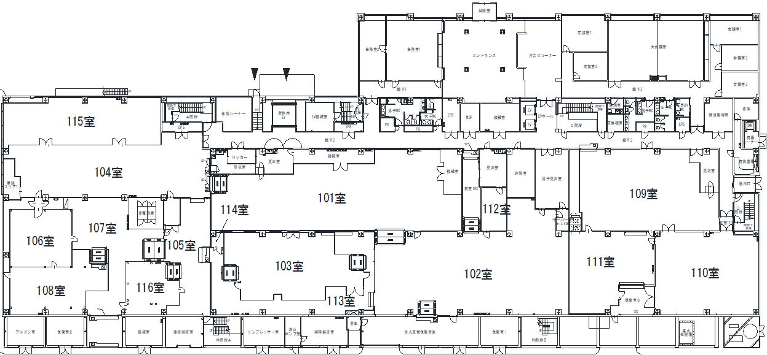
※工事計画書「作業エリア範囲」の「階」は1「柱番号」は作業ｴﾘｱを含む四角形の対角線端点に対応する「柱番号」２本分を入力してください。入力後下図に色が点きエリアを確認できます。

1-2
2-2
1-3
1-6
1-7
3-2
4-2
5-2
6-2
7-2
8-2
9-2
10-2
11-2
12-2
13-2
14-2
15-2
16-2
17-2
6-6
7-6
8-6
9-6
10-6
11-6
12-6
13-6
14-6
15-6
16-6
17-6
2-7
3-7
4-7
5-7
6-7
7-7
8-7
9-7
10-7
11-7
12-7
13-7
14-7
15-7
16-7
17-7
9-8
10-8
11-8
12-8
13-8
14-8
15-8
16-8
17-8
2
3
6
8
1
2
3
4
5
6
7
8
9
10
11
12
13
14
15
16
17
1
実柱NO
4
6-4
7-4
9-4
8-4
10-4
12-4
11-4
15-4
14-4
13-4
17-4
16-4
1-5
2-5
3-5
4-5
5-5
5
7
X軸
Y軸
仮想柱NO
1-1
2-1
3-1
4-1
5-1
6-1
7-1
8-1
9-1
10-1
11-1
12-1
13-1
14-1
15-1
16-1
17-1
2-3
3-3
4-3
5-3
2-6
3-6
4-6
5-6

2F
2Fレイアウト
※工事計画書「作業エリア範囲」の「階」は2「柱番号」は作業ｴﾘｱを含む四角形の対角線端点に対応する「柱番号」２本分を入力してください。入力後下図に色が点きエリアを確認できます。
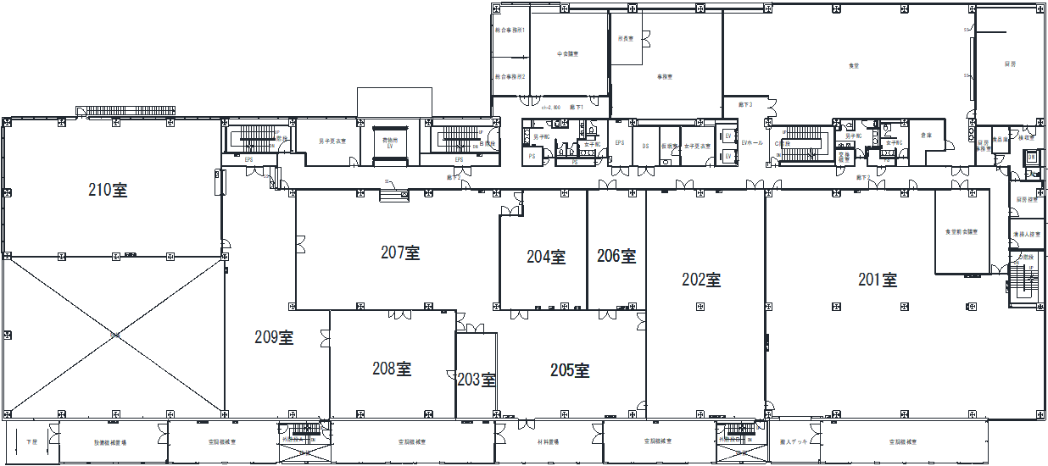
1-2
2-2
1-3
1-6
1-7
3-2
4-2
5-2
6-2
7-2
8-2
9-2
10-2
11-2
12-2
13-2
14-2
15-2
16-2
17-2
6-6
7-6
8-6
9-6
10-6
11-6
12-6
13-6
14-6
15-6
16-6
17-6
2-7
3-7
4-7
5-7
6-7
7-7
8-7
9-7
10-7
11-7
12-7
13-7
14-7
15-7
16-7
17-7
9-8
10-8
11-8
12-8
13-8
14-8
15-8
16-8
17-8
2
3
6
8
1
2
3
4
5
6
7
8
9
10
11
12
13
14
15
16
17
1
実柱NO
4
6-4
7-4
9-4
8-4
10-4
12-4
11-4
15-4
14-4
13-4
17-4
16-4
1-5
2-5
3-5
4-5
5-5
5
7
X軸
Y軸
仮想柱NO
1-1
2-1
3-1
4-1
5-1
6-1
7-1
8-1
9-1
10-1
11-1
12-1
13-1
14-1
15-1
16-1
17-1
2-3
3-3
4-3
5-3
2-6
3-6
4-6
5-6

3F
3Fレイアウト
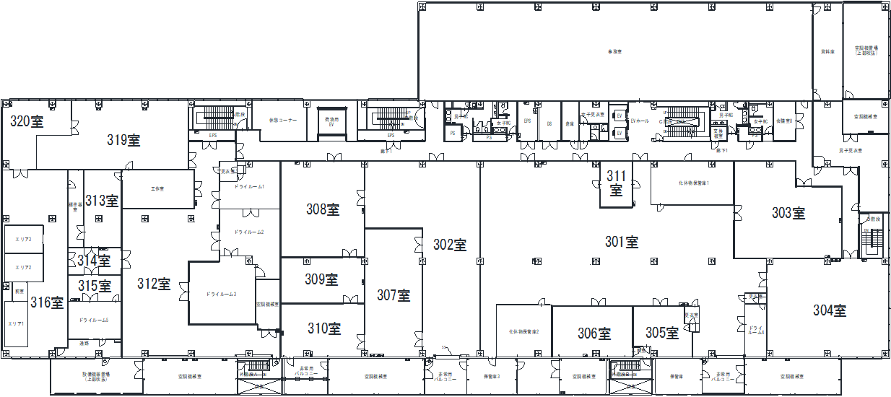
※工事計画書「作業エリア範囲」の「階」は3「柱番号」は作業ｴﾘｱを含む四角形の対角線端点に対応する「柱番号」２本分を入力してください。入力後下図に色が点きエリアを確認できます。

1-2
2-2
1-3
1-6
1-7
3-2
4-2
5-2
6-2
7-2
8-2
9-2
10-2
11-2
12-2
13-2
14-2
15-2
16-2
17-2
6-6
7-6
8-6
9-6
10-6
11-6
12-6
13-6
14-6
15-6
16-6
17-6
2-7
3-7
4-7
5-7
6-7
7-7
8-7
9-7
10-7
11-7
12-7
13-7
14-7
15-7
16-7
17-7
9-8
10-8
11-8
12-8
13-8
14-8
15-8
16-8
17-8
2
3
6
8
1
2
3
4
5
6
7
8
9
10
11
12
13
14
15
16
17
1
実柱NO
4
6-4
7-4
9-4
8-4
10-4
12-4
11-4
15-4
14-4
13-4
17-4
16-4
1-5
2-5
3-5
4-5
5-5
5
7
X軸
Y軸
仮想柱NO
1-1
2-1
3-1
4-1
5-1
6-1
7-1
8-1
9-1
10-1
11-1
12-1
13-1
14-1
15-1
16-1
17-1
2-3
3-3
4-3
5-3
2-6
3-6
4-6
5-6

4F
4Fレイアウト
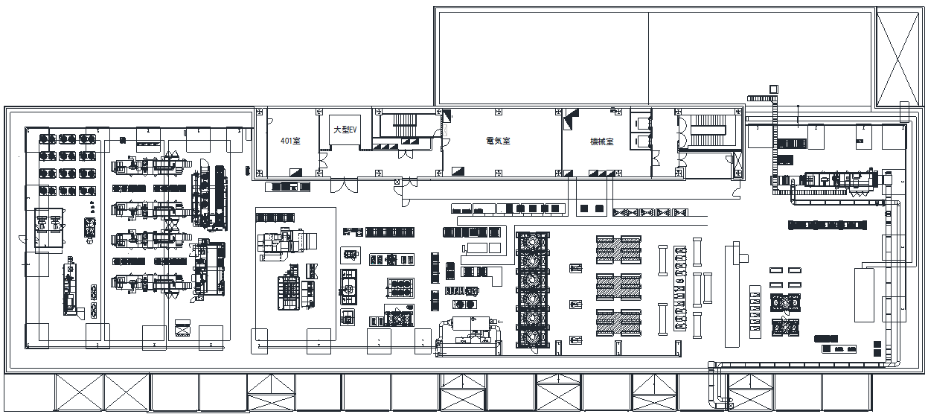
1-2
2-2
1-3
1-6
1-7
3-2
4-2
5-2
6-2
7-2
8-2
9-2
10-2
11-2
12-2
13-2
14-2
15-2
16-2
17-2
6-6
7-6
8-6
9-6
10-6
11-6
12-6
13-6
14-6
15-6
16-6
17-6
2-7
3-7
4-7
5-7
6-7
7-7
8-7
9-7
10-7
11-7
12-7
13-7
14-7
15-7
16-7
17-7
9-8
10-8
11-8
12-8
13-8
14-8
15-8
16-8
17-8
2
3
6
8
1
2
3
4
5
6
7
8
9
10
11
12
13
14
15
16
17
1
4
6-4
7-4
9-4
8-4
10-4
12-4
11-4
15-4
14-4
13-4
17-4
16-4
1-5
2-5
3-5
4-5
5-5
5
7
X軸
Y軸
仮想柱NO
1-1
2-1
3-1
4-1
5-1
6-1
7-1
8-1
9-1
10-1
11-1
12-1
13-1
14-1
15-1
16-1
17-1
2-3
3-3
4-3
5-3
2-6
3-6
4-6
5-6
実柱NO
※工事計画書「作業エリア範囲」の「階」は4「柱番号」は作業ｴﾘｱを含む四角形の対角線端点に対応する「柱番号」２本分を入力してください。入力後下図に色が点きエリアを確認できます。

屋外エリア
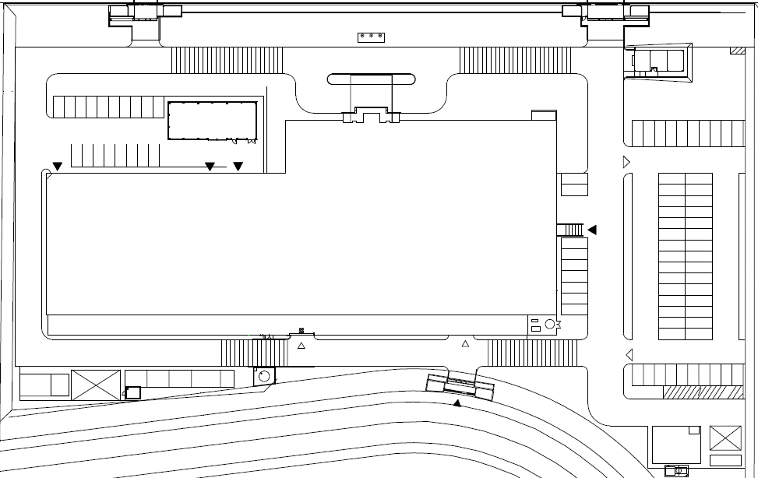
屋外エリアレイアウト
※工事計画書「作業エリア範囲」の「屋外」欄に対応するカタカナを一文字入力してください。入力後下図に色が点きエリアを確認できます。
エリア記号 振り分け

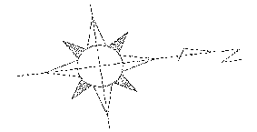

西神研究棟

1 |  |  | ー西神研究棟
2 | 0 | ア | ー信頼性試験棟
3 | 0 | イ | ー危険物置場
4 | 0 | ウ | ー消火ポンプ室
5 | 0 | エ | ーメーター小屋
6 | 0 | オ | ー西神守衛室
7 | 0 | カ | ー排水施設
8 | 0 | キ | ー受水槽
9 | 0 | ク | ーL廃タンク
10 | 0 | ケ | ー液体窒素タンク
 |  | コ | ー分類廃棄物置場
 |  | サ | ー倉庫
 |  | シ | ー従業員駐車場
 |  | ス | ー来客者駐車場
 |  | セ | ー西側道路
 |  | ソ | ー北側道路
 |  | タ | ー東側道路
 |  | チ | ー南側道路
 |  | ツ | ー正面ロータリー
 |  | テ | ーその他（緑地）

【2】工事安全確認シート
工事安全確認シート（安全・危険作業チェック）
 |  |  |  |  |  | ［工事前：修正年月日 ／ ／ ］
工事名 |  |  |  | 工事内容（新設 ・改造 ・移設 ・保全/修理 ・緊急）
事業所 | PPES 神戸Lab |  |  | 建屋・エリア： |  |  | 工事前
PPES担当者
印・サイン
工事期間 |  |  |  | 受注会社： | 工事安全責任者:
 |  |  |  | PPES部署： | 発注・計画担当:

構内作業 安全基準
１．全般 | 1 | 安全責任者の役割 |  | 現地確認、 工事前RA（本シート）、 協力会社への安全指導 （会社名： ）
 | 2 | 服装 |  | ヘルメット、保護メガネ、安全靴、長袖・長ズボン 現場ドレスコード（クリーン服、 静電靴、 上履き その他 ）
 | 3 | 保護具 |  | ヘルメット種類（墜落 感電 その他 ） 保護具（マスク 保護メガネ 手袋 耳栓 その他 ）
 | 4 | 工事管理板 |  | 所持
 | 5 | 作業の４S |  | 資材・機材の置き場 置き方・積み方 有害物・危険物 油漏れ
 | 6 | 構内通行 |  | 制限速度（屋外：20km/h未満，屋内：10km/h未満） 搬入出経路
２．安全装置解除作業 |  |  | 有 ・ 無 | 設備の動力・エネルギー供給を遮断せずに行う 安全装置解除作業において 事前危険予知(KY）記録表を作成 （別紙）
３．高所作業 |  |  | 有 ・ 無 | 床面基準・ 2ｍ～5ｍ未満 ・ 5ｍ以上 ・ その他( )
 |  | 高所作業方法・内容 | 有 ・ 無 | 脚立 うま・脚立足場 作業台 はしご ローリングタワー 足場・作業床 つり足場・安全ネット張り 屋根上 開口部・ピット付近 高所作業車 クレーン上
４．感電 | 1 | 電気作業 | 有 ・ 無 | ～50V 50～600V 600～7000V 7000V～ 有資格者の確認 停電・送電範囲の確認 活線近傍作業の有無
 | 2 | 電動工具・機器類 | 有 ・ 無 | 電動工具・コードリールの点検・絶縁チェック
 | 3 | 工事用分電盤の配線 | 有 ・ 無 | 有資格者の確認 施工方法
 | 4 | アーク溶接 | 有 ・ 無 | 機器の点検 使用方法 保護具 火気使用に該当
 | 5 | 制御盤 作業 | 有 ・ 無 | 電源ロックアウト方法 停止範囲の確認 作業場の照度 試運転時の安全確保
５．挟まれ （設備試運転） | 1 | ロックアウト（他人の誤操作防止） | 有 ・ 無 | 停止範囲の確認とロックアウト方法
 | 2 | 大型設備での作業 | 有 ・ 無 | 停止範囲・死角の確認 ホイッスルの使用
 | 3 | ロックアウトできない作業 | 有 ・ 無 | 作業手順・方法、緊急時の停止方法・監視人の配置の確認 囲いの設置、注意喚起・立入禁止措置
 |  |  |  | 安全装置解除作業 事前危険予知(KY）記録表を作成 （別紙）
 | 4 | ロボット教示 | 有 ・ 無 | 有資格者の確認 安衛則に基づく対応
６．火災・爆発 | 1 | 火気使用 | 有 ・ 無 | 防火用具、 火気使用中の垂れ幕、 火気監視人・監視時間（ 分） ※火気使用後２ｈの監視
 | 2 | ガス溶接・溶断 | 有 ・ 無 | 器具点検、 ボンベ管理
 | 3 | 防火用具の確認 | 有 ・ 無 | 消火器 〔 本〕・消火水・砂バケツ 〔 個〕・ 不燃シート（スパッタシート） 〔 枚〕
７．酸欠・中毒 | 1 | 塗装作業（有機溶剤） | 有 ・ 無 | 屋内／屋外 有資格者の確認 有機溶剤の種類 有機則に基づく換気・保護具・容器管理の方法
 | 2 | 酸欠（設備・炉内、タンク内） | 有 ・ 無 | 設備・タンク内・マンホール内・槽内・その他( ) 有資格者の確認 酸欠則に基づく対応
８．荷役・重機 | 1,2 | 重量物運搬 | 有 ・ 無 | 重量物 安全3原則の徹底 「つり荷・転倒危険範囲に入らない」「入る場合は落下防止・転倒防止する」「作業に入る前に安全な作業位置・退避位置を確認」 重心位置の確認 持ち上げ・つり上げ方法と落下・転倒防止
 | 3 | 玉掛け | 有 ・ 無 | 有資格者の確認 玉掛け作業の基本徹底
 | 4 | 移動式クレーン | 有 ・ 無 | 有資格者の確認 クレーン則に基づく対応 移動時のブーム格納 悪天候時の作業中止
 | 5 | 建設機械 | 有 ・ 無 | 有資格者の確認 機械名( )
 | 6 | フォークリフト | 有 ・ 無 | 有資格者の確認 運行経路・制限速度 安衛則に基づく対応
 | 7 | トラックほか 貨物車両 | 有 ・ 無 | 安衛則に基づく対応 アオリ・ウイングを開いたままの走行禁止 車輪留め
９．その他 | 1 | 研削作業 | 有 ・ 無 | 有資格者の確認 安衛則に基づく対応 火気注意
 | 2 | 振動工具 | 有 ・ 無 | 有資格者の確認 安衛則に基づく対応 保護具（マスク・耳栓） 飛散防止対策
 | 3 | 制冷と空調
 | 4 | ボイラ操作
 | 5 | 化学物質 | 有 ・ 無 | SDSの確認 保護具
「有」がある場合、別紙にて作業ごとにリスク対策書を作成願います。
工事受注業者様(作成) → 発注部署(確認：担当者) → 業者様 ⇒（修正がある場合：工事前：修正 → 発注部署(確認：担当者) ）→ 工事看板・掲示板

【4】作業指示書(追加)
作 業 指 示 書 |  |  |  |  |  |  |  |  |  |  |  |  |  |  |  |  |  | 元請会社 |  | 施工会社 |  |  | 2025 | 2026 | 2027 | 2028 | 2029 | 2030 | 2031 | 2032
作業日 |  | ： | 年 | 月 | 日 | ＊高所作業 |  |  |  |  |  |  |  |  | 左のセルで有無を選択してください |  |  |  |  |  |  |  | 1 | 2 | 3 | 4 | 5 | 6 | 7 | 8 | 9 | 9 | 10 | 11 | 12 | 13 | 14 | 15 | 16 | 17 | 18 | 19 | 20 | 21 | 22 | 23 | 24 | 25 | 26 | 27 | 28 | 29 | 30 | 31
 |  |  |  |  |  | ＊火気使用 |  |  |  |  |  |  |  |  |  |  |  |  |  |  |  |  |  | 〇 | ×
工事場所 |  | ： |  |  |  |  |  |  |  |  |  |  |  |  |  |  |  | 元請工事 安全責任者 |  | 施工工事 安全責任者
 |  |  |  |  |  | (危険物施設･火気使用制限場所) |  |  |  |  |  |  |  |  |  |  |  |  |  |  |  |  |  | 有 | 無
工事名 |  | : |  |  |  | ＊火気監視者

No | 作 業 手 順 |  |  |  |  |  | 役割分担 (作業者名) |  | 危険源（○印） |  |  |  |  |  |  | 資格者☑ | リスクアセスメントを織り込んだ処置事項 作業の要になる重要項目 |  |  |  | 作業時間(昼休みは除く）
 |  |  |  |  |  |  |  |  | 高所 | 感電 | 挟まれ | 火気 | 酸欠 | 重量 | 化学物質
8 9 10 11 12 13 14 15 16 17 18 19 20
8 9 10 11 12 13 14 15 16 17 18 19 20
1
2
3
4
5
6
7
8
9
10
11
12
※必ず作業に必要な資格者がいるのか確認をして下さい
作業指示 受領 確認 サイン
予定した作業方法で問題が発生した場合は、作業を中断して作業責任者に報告する事。

注）⓵作業指示受領確認のサインは作業者全員のフルネームを記入 |  |  |  |  |  |  |  | ⓶ |  | 部は、お昼休み |  |  |  |  |  |  |  |  | 保存期間 ６ケ月 |  |  | 2025.7

【6】工事作業者名簿
修正前
PPES構内作業 | 現地工事作業者名簿(資格表)
 |  |  |  |  |  |  |  |  |  |  |  |  |  |  |  |  |  |  | PPES安全協力会
工 事 名 |  |  |  |  |  | 期間 |  |  |  |  |  |  |  |  |  |  |  | ～
作 業 形 態 | 作 業 者 名 簿 所属会社は左記の記号を記入(A､B､C…)
 |  |  |  | 出勤表（月/日）○印 |  |  |  |  |  |  | 資 格 （○印） |  |  |  |  |  |  |  |  |  |  |  |  |  |  |  |  |  |  |  |  |  |  |  | 資 格 記 号
工 事 安 全責 任 者 名 | 所属会社 | 作業者氏名 （年齢） |  | 月 | 火 | 水 | 木 | 金 | 土 | 日 | 工事安全責任者教育 | 足場組立等作業主任者 | 足場組立等作業指揮者 | 足場組立等作特別教育 | フルハーネス型特別教育 | 高圧・特別高圧電気特別教育 | 低圧電気特別教育 | 電気工事士 | 高所作業車技能講習 | 高所作業車特別教育 | ﾌｫｰｸﾘﾌﾄ技能講習 | ガス溶接作業主任者 | アーク溶接特別教育 | 玉掛け技能講習 | 玉掛け特別教育 | ｸﾚｰﾝ運転士免許 | 床上操作ｸﾚｰﾝ技能講習 | ｸﾚｰﾝ特別教育 | 酸欠作業主任者 | 酸欠特別教育 | 特定化学物質作業主任者 | 有機溶剤作業主任者 | 危険物取扱者乙4 | 振動工具取扱従事者教育 | 高所：高所作業
 |  |  |  | 2026-01-05 | 2026-01-06 | 2026-01-07 | 2026-01-08 | 2026-01-09 | 2026-01-10 | 2026-01-11 |  |  |  |  |  |  |  |  |  |  |  |  |  |  |  |  |  |  |  |  |  |  |  |  | 感電：電動工具取扱い作業
 |  |  |  | ／ | ／ | ／ | ／ | ／ | ／ | ／
 |  |  |  | 2026-01-05 | 2026-01-06 | 2026-01-07 | 2026-01-08 | 2026-01-09 | 2026-01-10 | 2026-01-11 |  |  |  |  |  |  |  |  |  |  |  |  |  |  |  |  |  |  |  |  |  |  |  |  | 高車A：高所作業車(技能)
元 請 会 社 |  |  |  |  |  |  |  |  |  |  |  |  |  |  |  |  |  |  |  |  |  |  |  |  |  |  |  |  |  |  |  |  |  |  | 高車B：高所作業車(特別)
 |  |  |  |  |  |  |  |  |  |  |  |  |  |  |  |  |  |  |  |  |  |  |  |  |  |  |  |  |  |  |  |  |  |  | フォ：フォークリフト作業
 |  | ( | 才) |  |  |  |  |  |  |  |  |  |  |  |  |  |  |  |  |  |  |  |  |  |  |  |  |  |  |  |  |  |  |  | ガス：ガス溶断作業
 |  |  |  |  |  |  |  |  |  |  |  |  |  |  |  |  |  |  |  |  |  |  |  |  |  |  |  |  |  |  |  |  |  |  | アーク：アーク溶接作業
A 元 方 会 社 |  |  |  |  |  |  |  |  |  |  |  |  |  |  |  |  |  |  |  |  |  |  |  |  |  |  |  |  |  |  |  |  |  |  | 玉掛：玉掛け作業(技能)
 |  | ( | 才) |  |  |  |  |  |  |  |  |  |  |  |  |  |  |  |  |  |  |  |  |  |  |  |  |  |  |  |  |  |  |  | クレン：クレーン(免許)
 |  |  |  |  |  |  |  |  |  |  |  |  |  |  |  |  |  |  |  |  |  |  |  |  |  |  |  |  |  |  |  |  |  |  | 床上A：床上操作ｸﾚｰﾝ(技能)
 |  |  |  |  |  |  |  |  |  |  |  |  |  |  |  |  |  |  |  |  |  |  |  |  |  |  |  |  |  |  |  |  |  |  | 床上B：床上操作ｸﾚｰﾝ(特別)
二次関係請負人 |  | ( | 才) |  |  |  |  |  |  |  |  |  |  |  |  |  |  |  |  |  |  |  |  |  |  |  |  |  |  |  |  |  |  |  | その他：
B

労災保険番号: |  | ( | 才)
TEL
C
 |  | ( | 才)
労災保険番号:
TEL
D |  | ( | 才)

労災保険番号:
TEL |  | ( | 才)

三次関係請負人
B-1 |  | ( | 才)

労災保険番号:
TEL |  | ( | 才)

労災保険番号: |  | ( | 才)
TEL

 |  | ( | 才)
労災保険番号:
TEL
 |  | ( | 才)
 |  | 作業者人数合計 |  | 0 | 0 | 0 | 0 | 0 | 0 | 0

プライムプラネットエナジー＆ソリューションズ株式会社

【7】KYﾐｰﾃｨﾝｸﾞ
作 業 開 始 前 ・ K Y ミ ー テ ィ ン グ 実 施 記 録

K Y M 実 施 日 |  | 工 事 名 |  | リーダー（作業責任者） |  | ＫＹ参加人員数
年 月 日
Ⅰ．KYM（危険予知ミーティング）実施記録 |  |  |  |  | Ⅲ．ワンポイント（３回指差唱和）
①作業現場を見ながら
④作業責任者が中心となり
②作業開始前に毎日
⑤危険予知訓練を
③全員参加で
⑥短時間で実施する
KYMの 進め方 |  |  |  |  | ヨシ!!

～した時 ～して ～になる
No | 今日の作業はどんな危険があるか （1R） 重要２項目を選びNoに◎をつける（2R） |  | 危険を事前に防ぐために何をするか （3R） 最も重要な項目に を記入（4Ｒ）
1
 |  |  |  |  | Ⅳ．ﾀｯﾁｱﾝﾄﾞｺｰﾙ （１回指差唱和）
2 |  |  |  |  | ゼロ災でいこう ヨシ !!

3
 |  |  |  |  | Ⅴ．KYM・健康状態、 作業指示（全員サイン）
4

5

6

Ⅱ．今日の行動目標
ヨシ！

 |  |  | 【帳票ルート】 作業責任者 → 工事責任者 → 管理者 → ＰＰＥＳ担当 |  |  |  | 保管期間 ６ヶ月

